RATIOS
Concepto | Cáculo | Valor | Comentario

Ratios Financieros
Fondo de maniobra | Ac-Pc | 42,000.00 | Buen fondo de maniobra significa pocos problemas financieros

Solvencia | Ac/Pc | 1.65 | Idem a anterior pero en porcentage

Tesorería | Disponible/Pc | 1.02 | Muy por encima del óptimo. La empresa infrautiliza recursos. Podria invertir esos recursos y mejorar resultados

Endeudamiento | Deudas/(PN+Pasivo) | 0.58 | El ratio está dentro de margenes y por tanto la empresa está dentro de un rango adecuado, donde presenta un apalancamiento con autonomia suficiente

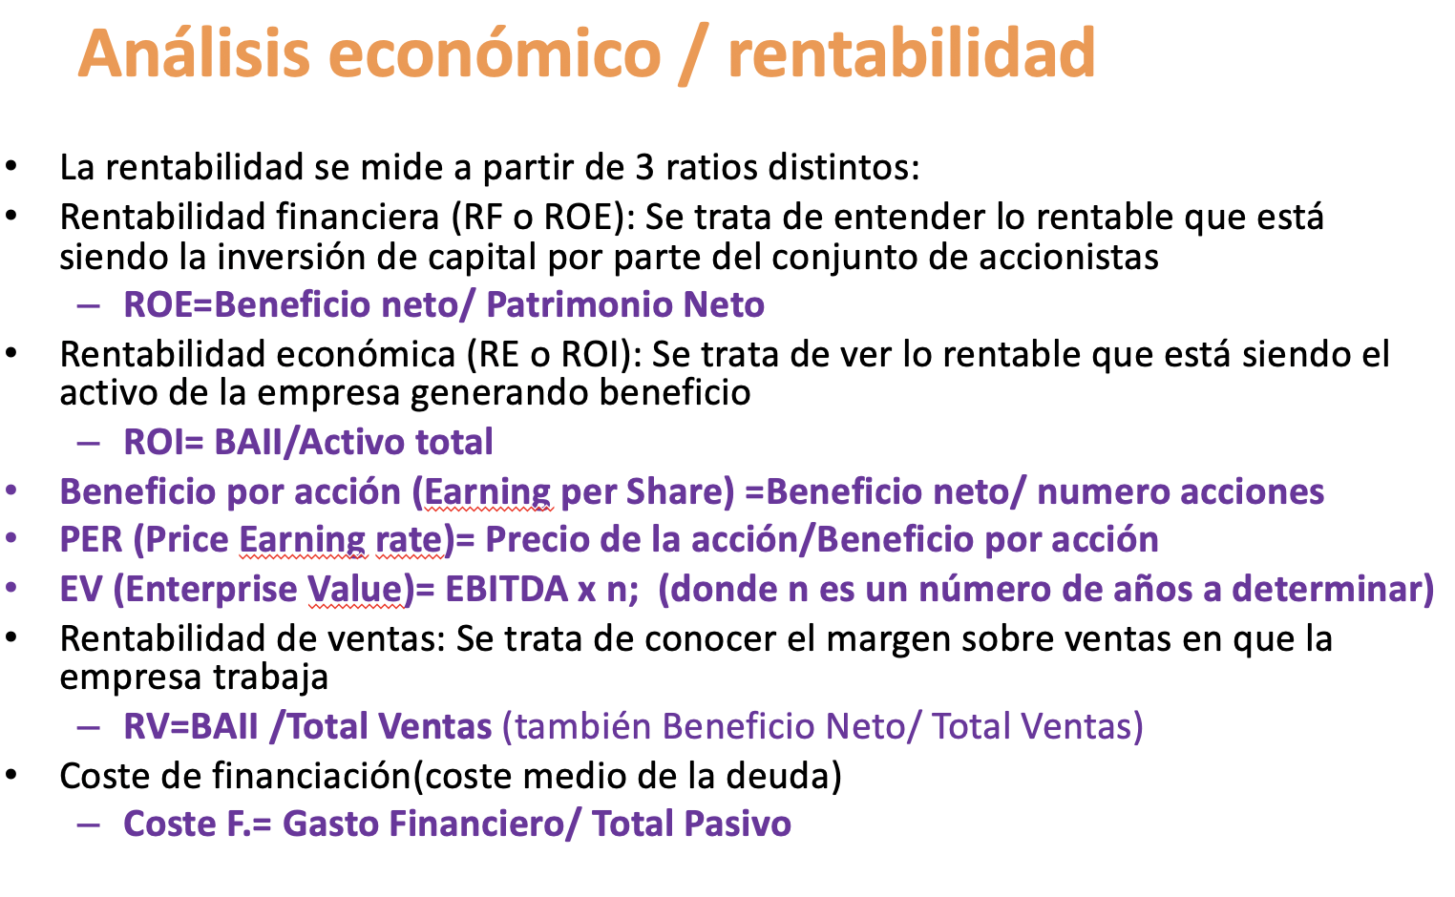
Calidad Deuda | Pc/Pasivo | 0.69 | mas de la mitad de la deuda es a corto. Debería mirarse de pasar deuda a largo si el fondo de maniobra (solvencia) fuera menor que el que és

Ratios Económicos

Rentabilidad económica (ROI) | BAII/Activo | -0.03 | Por cada euro invertido la empresa pierde 0,03. Está claro que algo no marcha bién si el retorno es negativo

Rentabilidad financiera (ROE) | Resultado neto/Patrimonio neto | -0.04 | La empresa pierde 0,04 por cada euro que los accionistas han puesto en la empresa

Rentabilidad de las centas (Margen) | BAII/Total Ventas | -0.25 | La empresa pierde cuanto más vende. No tiene margen.

Comentario Global

Estamos ante una empresa bien financiada tanto en lo realtivo a accionistas como en el ratio corto/largo
Estamos ante una empresa que pierde. Sin datos de años anteriores o proyecciones futuras no podemos decir demasiado. Puede ser que pase por un bache o puede ser una inversión a largo plazo que espera resuperar en años posteriores.

